Лентопила
№ п.п. | Марка стали |  |  | Цена за 1 мм
 |  |  |  | < 300мм |  | 300-500мм |  | 500-800мм
 |  |  |  | Круг | Квадрат | Круг |  | Круг
1 | Углеродистые: Ст.20, 35, 45, 09Г2С, 40Х |  |  | 5.00 руб. | 6.00 руб. | 7.00 руб. |  | 15.00 руб.
2 | Конструкционные легированные: 18ХГТ, 12ХН3А, 20ХН3А, 38Х2МЮА, 40ХН2МА, 40ХН |  |  | 6.00 руб. | 7.00 руб. | 7.00 руб. |  | 15.00 руб.
3 | Инструментальные, рессорно-пружинные: 5ХНМ, 7Х3, 9ХС, У8А, 65Г, 60С2А, ШХ15, 30Х13 |  |  | 7.00 руб. | 8.00 руб. | 9.00 руб. |  | 18.00 руб.
4 | Инструментальные штамповые, легированные: 4Х5МФС, 6ХВ2С, Х12МФ, ХВГ |  |  | 8.00 руб. | 10.00 руб. | 10.00 руб. |  | 20.00 руб.
5 | Быстрорежущие: Р6М5, Р18 |  |  | 10.00 руб. | 10.00 руб. | - |  | -
6 | Нержавеющие, никельсодержащие: 12Х18Н10Т, 08Х18Н10Т, 20Х23Н18, 10Х17Н13М2Т |  |  | 15.00 руб. | 15.00 руб. | 20.00 руб. |  | 20.00 руб.
Более 8 резов — скидка 10%
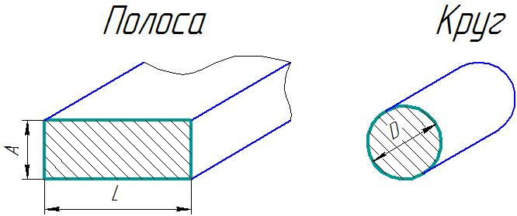
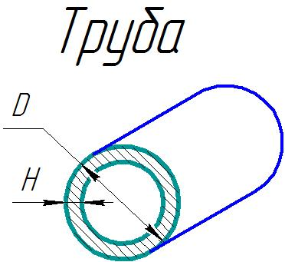

А (толщина)= | 50 | мм | D (диаметр)= | 330 | мм | D (диаметр)= | 159 | мм
L(длина)= | 260 |  | Цена за см² | 10 | р
 |  |  |  |  |  | H(толщина стенки) = | 5

S= | 130.000 | см² | S= | 854.865 | см² | S= | 24.178 | см²
S= | 13000 | мм²

Цена за см² | 10 | р |  |  |  | Цена за см² | 10 | р

Стоимость реза | 1436.62 | р | Стоимость реза | 3300.00 | р | Стоимость реза | 241.78 | р
Без НДС | 1197 |  | Без НДС | 2750 |  | Без НДС | 201

С учетом скидки 10% | 1077 |  | С учетом скидки 10% | 2475

!!! Заполняются только желтые поля !!!
для ЕВ — 40% | 1149

